Заказ
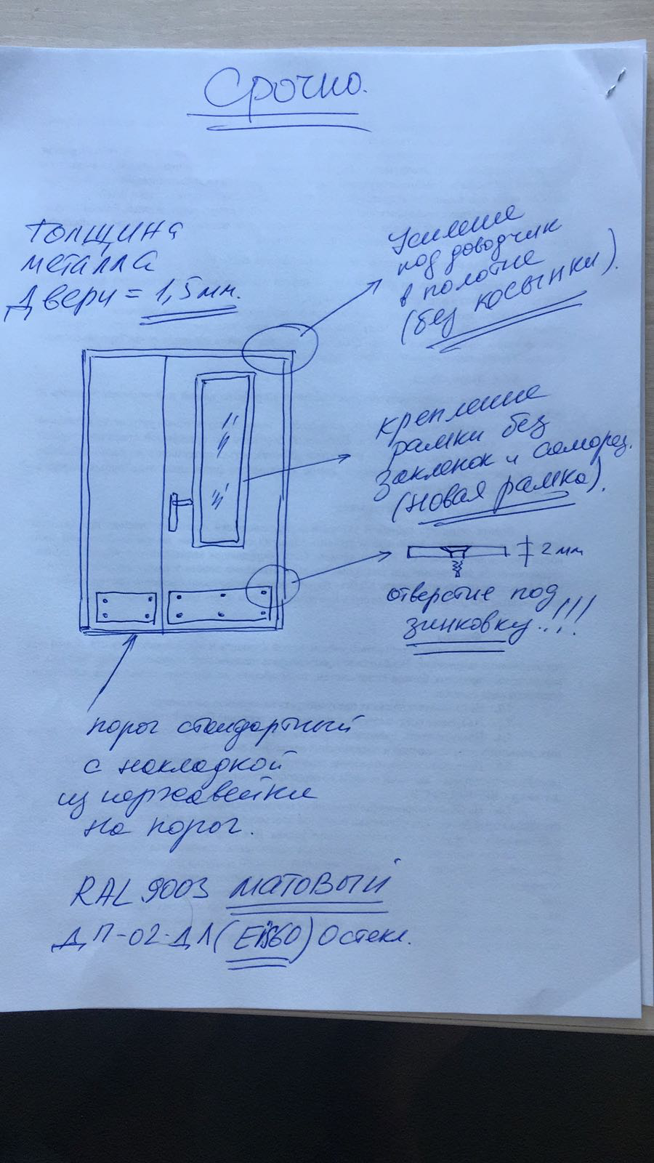
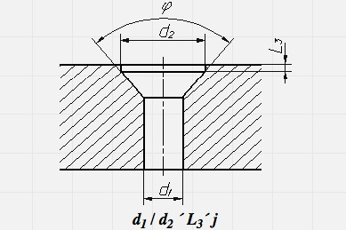
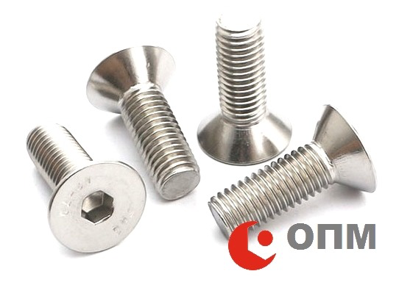
 |  | ООО "Сбердор"
 |  | Заказ на изготовление металических изделий
 | Заказчик | НАИМЕНОВАНИЕ, ANQ_MQM
 | Телфон | телефон
 | Дата и счет | СРОЧНО

1 | 2 | 3 | 4 | 5 | 6 | 7 | 8 | 9 | 10 | 11 | 12 | 13 | 14 | 15 | 16 | 17 | 18 | 19
№ | Наименование | Кол-во, ед. | Высота двери по коробке, мм | Ширина двери по коробке, мм | Открывание | Размер рабочей створки, мм | Окрас | Наличник | Доводчик | Навес Левый, кол-во шт. | Навес Правый, кол-во шт. | Стекло на левой створке, кол-во | Стекло на правой створке, кол-во | Решётка на левой створке, кол-во | Решётка на правой створке, кол-во | Наличие фрамуги | Высота фрамуги, мм | Примечание (размер стёкол и решёток, если есть) (доп. информация по заказу)
1 | Дверь ДП-02-ДГ(EIS60)Остекл | 1 | -20 | -30 | правая | 1,000 | RAL 9003 матовый | нет | нет, подготовка | 3 | 3 | 1 | 300х1500 |  |  |  |  | ДЫМОГАЗ!! RAL 9003 матовый, ручка нержавейка на сплошной планке без цилиндра, усиление под доводчик в полотне (без косынки) , Стелко 300*1500 - 24мм пож. КРЕПЛЕНИЕ РАМКИ НА СТЕКЛО БЕЗ САМОРЕЗОВ И ЗАКЛЕПОК (СМ ФОТО) порог снадандартный + СДЕЛАТЬ УСИЛЕНИЕ ВНИЗУ ПОЛОТНА ПОД ОТБОЙНИК на обе створ с двух сторон (спросить у Клары), металла 1,5 мм. Подписать: лифт

